상품제안서
프리미엄 손톱깎이세트-거울 케이스,칼라인쇄 | 상품코드: F27982

 |  |  |  |  |  |  | 02-412-0044 | www.easy1.co.kr
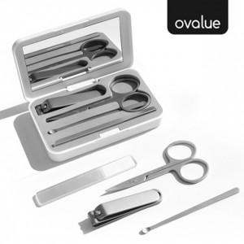

【상세/제작정보】

【인쇄/포장옵션】 | 풀칼라, 풀컬러전면 / 포장지포장

【공급단가】 | 수량 | 100~ | 300~ | 500~ | 1,000~ | 3,000~
*VAT별도 | 단가 | 4,140원 | 4,070원 | 3,970원 | 3,900원 | 3,790원

【상품 URL】 | https://easy1.co.kr:443/src/goods_detail.php?gdno=27982

